CP-1(수출용)
CP-1 PRICE LIST

Shampoo /
Conditioner
Category | No | Image | Product name |  | Capacity | BarCode | SUPPLY PRICE | CT-box
 |  |  | Korean | Eng |  |  | (-VAT) | pcs | Gross- Weight
 | 1 |  | 씨피원 브라이트 콤플렉스 인텐스 너리싱 샴푸 (단백질 샴푸) 500ml | CP-1 BRIGHT COMPLEX INTENCE NOURSHING SHAMPOO (Protein Shampoo) 500ml | 500ml | 8809450013026 | ₩4,880 | 32 | 19
 | 2 |  | 씨피원 브라이트 콤플렉스 인텐스 너리싱 컨디셔너 (단백질 컨디셔너) 500ml | CP-1 BRIGHT COMPLEX INTENCE NOURSHING CONDITIONER (Protein Conditioner) 500ml | 500ml | 8809450013019 | ₩4,880 | 32 | 19
 | 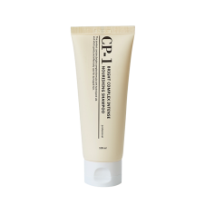 3 |  | 씨피원 브라이트 콤플렉스 인텐스 너리싱 샴푸 (단백질 샴푸) 100ml | CP-1 BRIGHT COMPLEX INTENCE NOURSHING SHAMPOO (Protein Shampoo) 100ml | 100ml | 8809450013033 | ₩1,810 | 100 | 13
 | 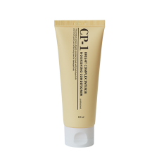 4 |  | 씨피원 브라이트 콤플렉스 인텐스 너리싱 컨디셔너 (단백질 컨디셔너) 100ml | CP-1 BRIGHT COMPLEX INTENCE NOURSHING CONDITIONER (Protein Conditioner) 100ml | 100ml | 8809450013040 | ₩1,810 | 100 | 13
 | 5 |  | 씨피원 아쿠악실 콤플렉스 인텐스 모이스처 샴푸 (수분 단백질 샴푸) 500ml | CP-1 AQUAXYL COMPLEX INTENCE MOISTURE SHAMPOO (Hydrating Protein Shampoo) 500ml | 500ml | 8809450013668 | ₩4,880 | 32 | 19
 | 6 |  | 씨피원 아쿠악실 콤플렉스 인텐스 모이스처 컨디셔너 (수분 단백질 컨디셔너) 500ml | CP-1 BRIGHT COMPLEX INTENCE NOURSHING CONDITIONER (Hydrating Protein Conditioner) 500ml | 500ml | 8809450013699 | ₩4,880 | 32 | 18
 | 7 |  | 씨피원 아쿠악실 콤플렉스 인텐스 모이스처 샴푸 (수분 단백질 샴푸) 100ml | CP-1 AQUAXYL COMPLEX INTENCE MOISTURE SHAMPOO (Hydrating Protein Shampoo) 100ml | 100ml | 8809450013675 | ₩1,810 | 100 | 12
 | 8 |  | 씨피원 아쿠악실 콤플렉스 인텐스 모이스처 컨디셔너 (수분 단백질 컨디셔너) 100ml | CP-1 BRIGHT COMPLEX INTENCE NOURSHING CONDITIONER (Hydrating Protein Conditioner) 100ml | 100ml | 8809450013705 | ₩1,810 | 100 | 12
 | 9 | 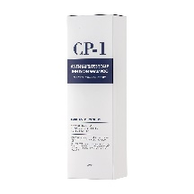  | 씨피원 안티헤어로스 스캘프 인퓨전 샴푸 (탈모완화 기능성 샴푸) | CP-1 ANTI HAIRLOSS SCALP INFUSION SHAMPOO | 250ml | 8809450012357 | ₩4,670 | 25 | 8
 | 10 | 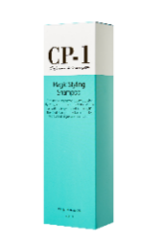 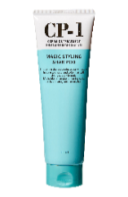 | 씨피원 매직 스타일링 샴푸 | CP-1 MAGIC STYLING SHAMPOO | 250ml | 8809450010490 | ₩4,560 | 25 | 8
 | 11 |  | 씨피원 헤드스파 쿨 민트 샴푸 | CP-1 HEAD SPA COOL MINT SHAMPOO | 500ml | 8809450012074 | ₩4,880 | 24 | 14
 | 12 |  | 씨피원 헤드스파 쿨 민트 샴푸 | CP-1 HEAD SPA COOL MINT SHAMPOO | 100ml | 8809450013286 | ₩1,810 | 100 | 13
Shampoo /
Conditioner
 | 13 |  | 씨피원 쓰리세컨즈 헤어필업 샴푸 500ml | CP-1 3Sconds Hair Fill-Up Shampoo 500ml | 500ml | 8809450012524 | ₩4,880 | 24 | 15
 | 14 |  | 씨피원 쓰리세컨즈 헤어필업 컨디셔너 500ml | CP-1 3Sconds Hair Fill-Up conditioner 500ml | 500ml | 8809450013736 | ₩4,880 | 24 | 15
 | 15 |  | 씨피원 쓰리세컨즈 헤어필업 샴푸 100ml | CP-1 3Sconds Hair Fill-Up Shampoo 100ml | 100ml | 8809450012531 | ₩1,810 | 100 | 13
 | 16 |  | 씨피원 쓰리세컨즈 헤어필업 컨디셔너 100ml | CP-1 3Sconds Hair Fill-Up conditioner 100ml | 100ml | 8809450013774 | ₩1,810 | 100 | 13
 | 17 |  | 씨피원 헤드스파 스캘프 스케일러 | CP-1 HEAD SPA SCALP SCALER | 210ml | 8809450010933 | ₩4,880 | 30 | 9
 | 18 |  | 씨피원 헤드스파 스캘프 스케일러 | CP-1 HEAD SPA SEA SALT SCALP SCALER | 35ml | 8809450014580 | ₩1,810 | 100 | 0.2
 | 19 |  | 씨피원 헤드스파 핑크 솔트스캘프 스케일러 | CP-1 HEAD SPA PINK SALT SCALP SCALER | 230ml | 8809450014535 | ₩4,880 | 30 | 9
 | 20 |  | 씨피원 헤드스파 필링 샴푸 | CP-1 HEAD SPA PEELING SHAMPOO | 250ml | 8809450014610 | ₩4,880 | 30 | 9
 | 21 |  | 씨피원 진저 퓨리파잉 샴푸 500ml | CP-1 Ginger Purifying Shampoo 500ml | 500ml | 8809450012005 | ₩4,880 | 24 | 15
 | 22 |  | 씨피원 진저 퓨리파잉 컨디셔너 500ml | CP-1 Ginger Purifying Conditioner 500ml | 500ml | 8809450012012 | ₩4,880 | 24 | 15
 | 23 |  | 씨피원 진저 퓨리파잉 샴푸 100ml | CP-1 Ginger Purifying Shampoo 100ml | 100ml | 8809450013262 | ₩1,810 | 100 | 13
 | 24 |  | 씨피원 진저 퓨리파잉 컨디셔너 100ml | CP-1 Ginger Purifying Conditioner 100ml | 100ml | 8809450013279 | ₩1,810 | 100 | 13
 | 25 |  | 씨피원 카페인 샴푸 290ml | CP-1 CAFFEINE SHAMPOO 290ml | 290ml | 8809450013446 | ₩4,880 | 30 | 18
 | 26 |  | 씨피원 티트리 민트 샴푸 500ml | CP-1 TEA TREE MINT SHAMPOO 500ml | 500ml | 8809450014016 | ₩4,880 | 24 | 15
 | 27 |  | 씨피원 티트리 민트 스케일러 | CP-1 TEA TREE MINT SCALER | 120ml | 8809450014351 | ₩3,820 | 120 | 17
 | 28 |  | 씨피원 볼륨부스터 샴푸 | CP-1 VOLUME BOOSTER SHAMPOO | 500ml | 8809450014375 | ₩5,200 | 24 | 15
 | 29 |  | 씨피원 볼륨부스터 컨디셔너 | CP-1 VOLUME BOOSTER CONDITIONER | 500ml | 8809450014382 | ₩5,200 | 24 | 15
Treatment /
Hair pack
 | 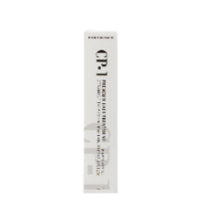 30 |  | 씨피원 프리미엄 헤어 트리트먼트 25ml | CP-1 PREMIUM HAIR TREATMENT 25ml | 25ml | 8809450010551 | ₩1,810 | 200 | 11
 | 31 |  | 씨피원 프리미엄 헤어 트리트먼트 25ml | CP-1 PREMIUM HAIR TREATMENT 25ml | 25ml | 8809450014498 | ₩1,810 | 100 | 3
 | 32 |  | 씨피원 프리미엄 헤어트리트먼트 250ml | CP-1 PREMIUM HAIR TREATMENT 250ml | 250ml | 8809450011251 | ₩5,090 | 30 | 9
 | 33 |  | 씨피원 프리미엄 헤어 트리트먼트 파우치 12.5ml | CP-1 PREMIUM HAIR TREATMENT POUCH 12.5ml | 12.5ml | 8809450010568 | ₩320 | 1620 | 27
Treatment /
Hair pack
 | 34 |  | 씨피원 아쿠아 프로틴 트리트먼트 | CP-1 AQUA PROTEIN TREATMENT | 25ml | 8809450014597 | ₩1,810 | 200 | 11
NEW
 | 35 |  | 씨피원 아쿠아 프로틴 트리트먼트 250ml | CP-1 AQUA PROTEIN TREATMENT 250ml | 250ml | 8809450014603 | ₩5,090 | 30 | 9
NEW
 | 36 |  | 씨피원 엘피피 콜라겐 리페어 헤어 마스크 리뉴얼 | CP-1 LPP COLLAGEN REPAIR HAIR MASK new | 210ml | 8809450014429 | ₩5,200 | 60 | 16.2
 | 37 | 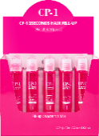 | 씨피원 쓰리세컨즈 헤어필업 앰플 13ml*20ea | CP-1 3Sconds Hair Fill-Up ampoule 13ml*20ea | 13ml*20ea | 8809450011831 | ₩14,310 | 48 | 22
 | 38 |  | 씨피원 쓰리세컨즈 헤어필업 앰플 170ml | CP-1 3Sconds Hair Fill-Up ampoule 170ml | 170ml | 8809450011848 | ₩4,880 | 50 | 11
 | 39 |  | 씨피원 라즈베리 트리트먼트 비니거 500ml | CP-1 RASBERRY TREATMENT VINEGAR 500ml | 500ml | 8809450010179 | ₩4,880 | 30 | 18
Leave-ins
 | 40 |  | 씨피원 프리미엄 실크 앰플 20ml | CP-1 PREMIUM SILK AMPOULE 20ml | 20ml | 8809450010582 | ₩1,170 | 100 | 3
 | 41 |  | 씨피원 프리미엄 실크 앰플 20ml*4ea | CP-1 PREMIUM SILK AMPOULE 20ml*4ea | 20mlX4 | 8809450010605 | ₩4,350 | 42 | 6
 | 42 |  | 씨피원 프리미엄 실크 앰플 150ml | CP-1 PREMIUM SILK AMPOULE 150ml | 150ml | 8809450011022 | ₩3,820 | 70 | 13
 | 43 |  | 씨피원 브라이트 콤플렉스 힛 프로텍션 세럼 120ml | CP-1 BRIGHT COMPLEX HEAT PROTECTION SERUM 120ml | 120ml | 8809450013804 | ₩4,140 | 80 | 13
 | 44 |  | 씨피원 브라이트 콤플렉스 볼륨 스타일링 픽서 100ml | CP-1 BRIGHT COMPLEX VOLUME STYLING FIXER 100ml | 100ml | 8809450013798 | ₩3,820 | 100 | 13
 | 45 |  | 씨피원 아쿠악실 콤플렉스 안티 드라이니스 세럼 | CP-1 AQUAXYL COMPLEX ANTI-DRYNESS SERUM | 120ml | 8809450014528 | ₩4,140 | 80 | 13
 | 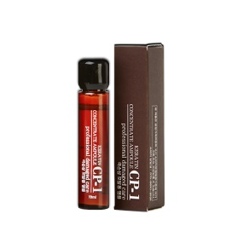 46 |  | 씨피원 케라틴 컨센트레이트 앰플 10ml | CP-1 KERATIN CONCENTRATE AMPOULE 10ml | 10ml | 8809112541881 | ₩1,810 | 255 | 5
 | 47 |  | 씨피원 케라틴 컨센트레이트 앰플 80ml | CP-1 KERATIN CONCENTRATE AMPOULE 80ml | 80ml | 8809450010230 | ₩4,880 | 30 | 5
 | 48 |  | 씨피원 쓰리세컨즈 헤어필업 워터팩 | CP-1 3seconds Hair Fill-up Waterpack | 120ml | 8809450012678 | ₩3,500 | 120 | 16
 | 49 |  | 씨피원 바운스 컬크림 | CP-1 BOUNCE CURLCREAM | 150ml | 8809450011244 | ₩3,500 | 70 | 25
 | 50 |  | 씨피원 매트피니쉬 스타일링 파우더 | CP-1 Matte Finish Styling Powder | 6g | 8809450014542 | ₩4,350 | 192
Hair oil
 | 51 |  | 씨피원 브라이트 콤플렉스 웨이트리스 헤어오일 | CP-1 BRIGHT COMPLEX WEIGHTLESS HAIR OIL | 100ml | 8809450013828 | ₩5,090 | 100 | 15
 | 52 |  | 씨피원 아쿠악실 콤플렉스 하이드레이팅 헤어오일 | CP-1 AQUAXYL COMPLEX HYDRATING HAIR OIL | 100ml | 8809450014511 | ₩5,090 | 100 | 15
Hair oil
 | 53 |  | 씨피원 더 레미디 실크 에센스 150ml | CP-1 THE REMEDY SILK ESSENCE 150ml | 150ml | 8809450011206 | ₩5,200 | 48 | 10
Scalp care
 | 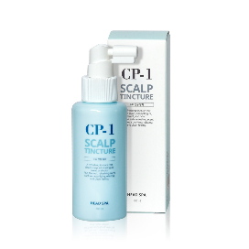 54 |  | 씨피원 헤드스파 스캘프 팅처 | CP-1 HEAD SPA SCALP TINCTURE | 100ml | 8809450010926 | ₩3,500 | 50 | 7
 | 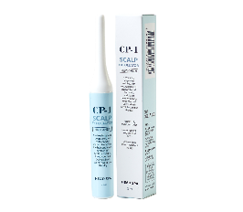 55 |  | 씨피원 헤드스파 스캘프 스왑 2ml | CP-1 HEAD SPA SCALP EXFOLIATOR 2ml | 2ml | 8809450010834 | ₩1,170 | 820 | 9
 | 56 |  | 씨피원 카페인 토닉 | CP-1 CAFFEINE TONIC | 100ml | 8809450013439 | ₩3,500 | 45 | 6
 | 57 | 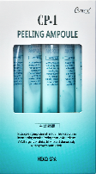 | 씨피원 헤드스파 필링 앰플 20ml*5ea | CP-1 HEAD SPA PEELING AMPOULE 20ml*5ea | 20ml*5ea | 8809450012548 | ₩4,140 | 40 | 7
 | 58 | 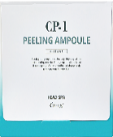 | 씨피원 헤드스파 필링 앰플 20ml*20ea | CP-1 HEAD SPA PEELING AMPOULE 20ml*20ea | 20ml*20ea | 8809450012555 | ₩15,370 | 12 | 4
Perm /
Color
 | 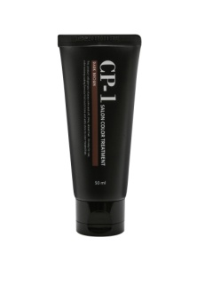 59 |  | 씨피원 살롱 컬러 트리트먼트 -다크브라운 | CP-1 SALON COLOR TREATMENT -DARK BROWN | 50ml | 8809450010513 | ₩3,290 | 50 | 4
 | 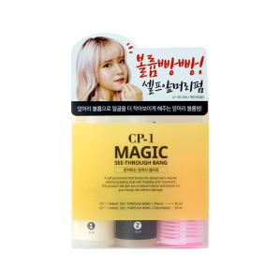 60 |  | 씨피원 매직 씨스루뱅 셀프 앞머리펌 | CP-1 MAGIC SEETHROUGH-BANG SELF FIRM | 35mlx2 | 8809450010971 | ₩4,350 | 60 | 9

